Tartalomjegyzék
TARTALOMJEGYZÉK - AZ ÜZLETI TERV ÖSSZEÁLLÍTÁSÁNAK LÉPÉSEI
Az üzleti tervet javasolt az alábbi lépések szerint elkészíteni! Az ikonokra kattintva automatikusan átléphet adott munkalapra.

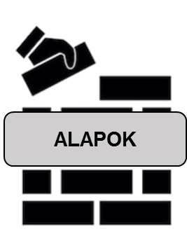 1. lépés | 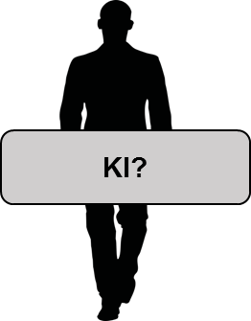 2. lépés | 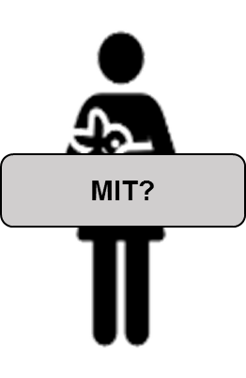 3. lépés |  4. lépés | 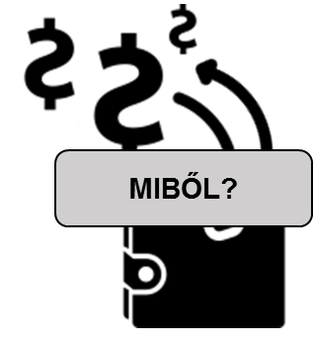 5. lépés |  6. lépés
A vállalkozás elindításának alapfeltételei | A vállalkozó bemutatása | A tervezett vállalkozás bemutatása | A tervezett vállalkozás működési jellemzői | Pénzügyi tervezés | Az üzleti terv összefoglalása


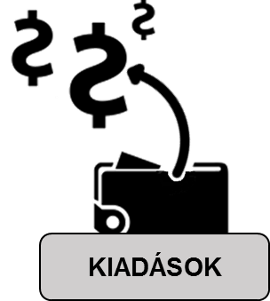

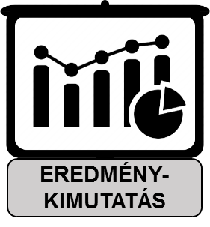

5.a
5.b
5.c
5.d

Vállalkozás bemutatása
 |  A TERVEZETT VÁLLALKOZÁS BEMUTATÁSA |  |  |  |  | Kitöltési útmutató
 | A (tervezett) vállalkozás adatai Kérjük, adja meg a tervezett vállalkozása fő adatait. |  |  |  |  | A (tervezett) vállalkozás adatai Adja meg a (tervezett) vállalkozása fő adatait: - Vállalkozás neve: a vállalkozás nevének megadása nem itt, hanem az "Alapfeltételek" munkalapon szükséges, az oda beírt elnevezés automatikusan átemelődik - Vállalkozás alapításának időpontja: a vállalkozás alapításának tervezett időpontját év, hónap, nap szerint adja meg. FIGYELEM: A támogatási kérelem benyújtásakor a vállalkozás alapításának dátuma nem lehet 3 hónapnál régebbi. - Vállalkozás székhelye: a vállalkozása székhelyének megadásakor a legördülő menü segítségével választható ki a székhely település. FIGYELEM: támogatás csak a Magyarországon, azon belül a konvergencia régiókban – Észak-Magyarország, Észak-Alföld, Dél-Alföld, Dél-Dunántúl, Nyugat-Dunántúl, Közép-Dunántúl – bejegyzett székhelyű vállalkozásoknak nyújtható. - Vállalkozás telephelye(i): a vállalkozása telephelye(i)nek megadásakor a legördülő menü segítségével választható ki a telephely település. Amennyiben több telephellyel is rendelkezni fog, ezek mindegyikét adja meg (szükség esetén a sorok másolásával bővíthető a lista). FIGYELEM: támogatásban csak a Magyarországon, azon belül a konvergencia régiókban – Észak-Magyarország, Észak-Alföld, Dél-Alföld, Dél-Dunántúl, Nyugat-Dunántúl, Közép-Dunántúl – begjegyzett telephelyű vállalkozásoknak nyújtható. - A vállalkozás jogi típusa: a vállalkozás jogi típusát jelző GFO kód a legördülő menü segítségével állítható be. FIGYELEM: kizárólag az alábbi vállalkozási formába tartozó mikro- vagy kisvállalkozások igényelhetnek támogatást: GFO 113 - Korlátolt felelősségű társaság GFO 117 – Betéti társaság GFO 231 – egyéni vállalkozó GFO 232 – egyéb önálló vállalkozó GFO 228 – egyéni cég - Választott nyilvántartási forma: a vállalkozás választott nyilvántartási formája a legördülő menü segítségével állítható be. FIGYELEM: kizárólag az alábbiak választhatók: kettős könyvvitelt vezető (GFO 113, 117 esetén választható) kisadózó vállalkozások tételes adója, KATA (GFO 117, 231 esetén
 | Vállalkozás neve | 0
 | Vállalkozás alapításának időpontja | Év |  | Hónap | Nap

 | Vállalkozás székhelye
 | Vállalkozás telephelye(i) | Telephely 1
 |  | Telephely 2
 |  | Telephely …
 |  | Telephely …
 | Vállalkozás jogi formája (GFO)
 | Választott nyilvántartási forma
 | Áfa-kör | Alanyi adómentes
 |  | Tárgyi adómentes
 |  | Áfa-körbe tartozó
 | Vállalkozás tevékenységi területe | Szolgáltatás
 |  | Ipar, termelés
 |  | Kereskedelem
 |  | Kutatás, innováció
 | Vállalkozás főtevékenységének megnevezése és TEÁOR / ÖVTJ besorolása
 | További tevékenységek besorolása TEÁOR / ÖVTJ besorolás szerint | Tevékenység 1.
 |  | Tevékenység 2.
 |  | Tevékenység 3.
 |  | Tevékenység 4.
 |  | Tevékenység 5.
 |  | Tevékenység 6.
 |  | Tevékenység 7.
 |  | Tevékenység 8.
 |  | Tevékenység 9.
 |  | Tevékenység 10.
 |  | Tevékenység 11.
 |  | Tevékenység 12.
 |  | Tevékenység 13.
 |  | Tevékenység 14.
 |  | Tevékenység 15.
 |  | Tevékenység 16.
 |  | Tevékenység 17.
 |  | Tevékenység 18.
 |  | Tevékenység 19.
 |  | Tevékenység 20.
 |  | Tevékenység 21.
 |  | Tevékenység 22.
 |  | Tevékenység 23.
 |  | Tevékenység 24.
 |  | Tevékenység 25.
 |  | Tevékenység 26.
 |  | Tevékenység 27.
 |  | Tevékenység 28.
 |  | Tevékenység 29.
 |  | Tevékenység 30.
 |  | Tevékenység 31.
 |  | Tevékenység 32.
 |  | Tevékenység 33.
 |  | Tevékenység 34.
 |  | Tevékenység 35.
 | Vállalkozás területi hatóköre

 | A vállalkozás tulajdonosi szerkezete |  |  |  |  | A vállalkozás tulajdonosi szerkezete Az egyéni vállalkozásokat egy, a társas vállalkozásokat több tulajdonos is alapíthatja. A tulajdonosok eltérő tulajdoni hányaddal rendelkezhetnek és a szavazati joguk mértéke is eltérő lehet. Jelölje meg, hogy a vállalkozását hány tulajdonostárs alapítja, önmagát is beleértve! (több tulajdonos értelemszerűen csak társas vállalkozást - Kft-t, Bt-t - alapíthat, egyéni vállalkozást nem). A táblázatban adja meg az egyes tulajdonosok nevét, a tervezett tulajdoni hányad mértékét és a tervezett szavazati jog mértékét. A vállalkozás tulajdonosi szerkezeténél minden tulajdonost fel kell sorolni, ezért a sorok bővíthetők. A vállalkozás támogatott tulajdonosa kifejezés azt a személyt jelenti, aki a GINOP 5.1.9.-17 projektben (vállalkozói képzésben) részt vett és pályázni kíván a támogatásra. További sorok felvétele lehetséges az elrejtett sorok felfedésével. FIGYELEM: Csak olyan vállalkozó támogatható, aki a társas vállalkozásban minősített többségi tulajdonnal, legalább 75%-os tulajdoni hányaddal és befolyással rendelkezik, valamint betölti a vállalkozás vezető tisztségviselői pozícióját..
 | Kérjük, jelölje meg, hogy a vállalkozást kizárólag egy vagy több tulajdonos alapítja-e!
 | Vállalkozást alapító tulajdonostársak száma
 | Kérjük, mutassa be a vállalkozása tulajdonosi szerkezetét.
 | Tulajdonosok | Név |  | Tervezett tulajdoni hányad mértéke (%) | Tervezett szavazati jog mértéke (%)
 | Vállalkozás támogatott tulajdonosa
 | Vállalkozás további tulajdonosai 1
 | Vállalkozás további tulajdonosa 2
 | Vállalkozás további tulajdonosa 3
 | Vállalkozás további tulajdonosa 4

 | A vállalkozás profilja és céljai |  |  |  |  | A vállalkozás profilja és céljai Mutassa be a vállalkozása fő tevékenységeit és céljait, az alábbi szempontok mentén: a) Üzleti ötlet, profil (max. 1000 karakter) Mutassa be röviden az üzleti ötletet, amire a vállalkozása épül: mi a tervezett vállalkozása üzleti profilja, milyen ötletet szeretne megvalósítani? Térjen ki arra is, hogy miért tartja reálisnak ezt az ötletet (pl. nincs hasonló szolgáltatás a környékén, nagy igény mutatkozik rá). Amennyiben valamilyen újszerűség, innovatív jelleg is felmerül az üzleti ötlete kapcsán, erre is térjen ki itt (pl. újszerű értékesítési megoldás, teljesen új vagy továbbfejlesztett termék/szolgáltatás). b) Vállalkozás termékei / szolgáltatásai (max. 1000 karakter) Mutassa be tervezett szolgáltatásait/termékeit (ezek jellemzőit, főbb paramétereit) és azok egyediségét. Sorolja fel, hogy milyen termékeket kíván gyártani, milyen szolgáltatásokat tervez nyújtani a vállalkozás keretében. Ebben a pontban azt szükséges bemutatni, hogy pontosan hogyan épül fel a vállalkozása tervezett termék- illetve szolgáltatási portfoliója: pontosan milyen termékcsoportokat gyárt és értékesít, illetve milyen szolgáltatásokat nyújt majd a vállalkozása a vevők, üzleti partnerek számára (pl. szépségszalon nyitása esetén milyen szolgáltatások - pl. fodrászat, manikűr-pedikűr, kozmetika, stb. - lesznek elérhetők itt, milyen célcsoportok - pl. női / férfi / gyermek - számára; asztalos vállalkozás indítása esetén milyen típusú termékeket gyárt majd - pl. konyhabútorok, kisbútorok, vendéglátóipari bútorok -, milyen egyéb szolgáltatásokat - pl. javítások, kisebb asztalosmunkák - kínál, stb. c) Vállalkozás célja és jövőképe (max. 1000 karakter) Fejtse ki, milyen célokat szeretne megvalósítani a vállalkozás működtetésének első évében? Ezek lehetnek a termékelőállítással, szolgáltatásnyújtással kapcsolatos célok és eredmények, a vendégkör kiépülésére vonatkozó célok, vagy akár az elért bevételhez kötődő elvárások. Hol kíván tartani 3-5 év múlva, milyen hosszabb
1000 | Beírt karakterek száma: | 0 | Még beírható karakterek száma: 1000
 | a) Üzleti ötlet, profil Kérjük, mutassa be röviden az üzleti ötletet, amire a vállalkozása épül, a tervezett üzleti profilt.
 | Kötelező a kitöltés!
1000 | Beírt karakterek száma: | 0 | Még beírható karakterek száma: 1000
 | b) Vállalkozás termékei / szolgáltatásai Kérjük, sorolja fel, hogy milyen termékeket kíván gyártani, milyen szolgáltatásokat tervez nyújtani a vállalkozás keretében.
 | Kötelező a kitöltés!
1000 | Beírt karakterek száma: | 0 | Még beírható karakterek száma: 1000
 | c) Vállalkozás célja és jövőképe Kérjük, mutassa be az egy éves működés eredményeként elérendő rövidtávú, valamint a 3-5 éves hosszabb távú céljait.
 | Kötelező a kitöltés!

